26년 사용금액_보전_공정_연구소
내용저장
[ 입력창 ]
사용내역 | 구분 | 결재완료 | 월 | 기안팀 | 금액 | 비 고
 | 물품구매(보전) | 2026-02-26 | 2 | 보전(기계) | 7,600,000

사용내역 | 구분 | 결재완료 | 월 | 기안팀 | 금액 | 비 고
VACUUM PUMP 수리건 | 물품구매(보전) | 2026-02-26 | 2 | 보전(기계) | 7,600,000
생산비품(신평철물) 구매의 件 | 소모품 구매(공정) | 2026-02-23 | 2 | 공정관리팀 | 443,000
수조약품[경인] 투입의 件 | 소모품 구매(공정) | 2026-02-23 | 2 | 공정관리팀 | 764,000
2월 AL 주물 HEATER 제작 건 | 물품구매(보전) | 2026-02-23 | 2 | 보전(전기) | 1,050,000
생산비품 (지엘테크) 구매의 件 | 소모품 구매(공정) | 2026-02-20 | 2 | 공정관리팀 | 160,000
설비보수용 소모성 자재 구매건(신평절물2) | 물품구매(보전) | 2026-02-20 | 2 | 보전(기계) | 651,000
설비보수용 소모성 자재 구매건(신평절물1) | 물품구매(보전) | 2026-02-20 | 2 | 보전(기계) | 749,000
보전사무실 냉난방기 실외기 청소 의건 | 수선비(보전) | 2026-02-19 | 2 | 보전(기계) | 535,000
실외기 팬 모터 교체의건 | 수선비(보전) | 2026-02-19 | 2 | 보전(기계) | 280,000
2월 관리비용(안전용품) 구매의 건 | 안전보건 | 2026-02-19 | 2 | 안전보건/ 소방 | 5,110,250
#13호기 GEAR BOX 수리의 건 | 수선비(보전) | 2026-01-05 | 1 | 보전(기계) | 8,000,000
펠레타이져 로터리 나이프(2, 6호기용) | 물품구매(보전) | 2026-01-02 | 1 | 보전(기계) | 1,600,000
사내 정화조 분뇨 배출의 건 | 시설/환경 | 2026-01-02 | 1 | 보전(기계) | 1,797,600
설비 보수용 소모품 구매(오토 드레인) | 물품구매(보전) | 2026-01-02 | 1 | 보전(기계) | 225,000
연구소 #6호기 원료이송 호퍼 자석설치 | 연구소 | 2026-01-05 | 1 | 보전(기계) | 1,250,000 | 연구소
#6호기 오일 쿨러 | 물품구매(보전) | 2026-01-07 | 1 | 보전(기계) | 1,200,000
#13호기 바렐 쿨러 구매의 건 | 물품구매(보전) | 2026-01-07 | 1 | 보전(기계) | 1,120,000
#14호기 SIDE LIW SCREW 구매의 건 | 물품구매(보전) | 2026-01-07 | 1 | 보전(전기) | 1,000,000
연구소 #7호기 원료이송 호퍼 자석설치 | 연구소 | 2026-01-07 | 1 | 보전(기계) | 1,250,000
설비부품 수리 및 제작 | 수선비(보전) | 2026-01-07 | 1 | 보전(기계) | 8,130,000
1공장 조색실 전등 및 전원선로 교체 | 수선비(보전) | 2026-01-09 | 1 | 보전(전기) | 3,500,000
#3호기 SCREW 구매의 건 | 물품구매(보전) | 2026-01-09 | 1 | 보전(기계) | 4,500,000
철 자재 구매의 건(당진종합철재) | 물품구매(보전) | 2026-01-09 | 1 | 보전(기계) | 430,265 |  | 구분
연구소 #7호기 SCREW 구매의 건 | 연구소 | 2026-01-12 | 1 | 보전(기계) | 1,450,000 | 연구소 | 수선비(공정)
설비보수용 소모성 자재 구매(BAG FILTER) | 물품구매(보전) | 2026-01-12 | 1 | 보전(기계) | 435,000 |  | 수선비(품질)
생산비품(철재와이드 책상) | 소모품 구매(공정) | 2026-01-14 | 1 | 공정관리팀 | 228,000 |  | 수선비(보전)
1월 전기자재 구매의 건 | 물품구매(보전) | 2026-01-15 | 1 | 보전(전기) | 5,000,000 |  | 소모품 구매(공정)
설비보수용 소모성 자재 구매(대정컨트롤) | 물품구매(보전) | 2026-01-19 | 1 | 보전(기계) | 370,000 | 액츄레이터 | 물품구매(공정)
연구소 #4호기 SIDE FEEDER 수리의 건 | 연구소 | 2026-01-20 | 1 | 보전(기계) | 1,300,000 | 연구소 | 소모품 구매(품질)
철 자재구매의 건(당진종합철재) | 물품구매(보전) | 2026-01-20 | 1 | 보전(기계) | 872,300 | #6,12호기 발판 제작용 | 물품구매(보전)
1월 현장 모터 및 수리의 건 | 물품구매(보전) | 2026-01-20 | 1 | 보전(전기) | 3,900,000 | 연구소 | 시설/환경
설비보수용 소모성 자재(신평철물1) | 물품구매(보전) | 2026-01-21 | 1 | 보전(기계) | 790,000 |  | 연구소
수조약품 투입(경인) | 수선비(공정) | 2026-01-21 | 1 | 공정관리팀 | 764,000 |  | 소방활동
미싱기 부품(대성) 구매의 건 | 물품구매(공정) | 2026-01-21 | 1 | 공정관리팀 | 140,000 |  | 안전보건
생산비품 구매의 건(메쉬) | 물품구매(공정) | 2026-01-21 | 1 | 공정관리팀 | 490,000
수조약품 구입 | 물품구매(공정) | 2026-01-21 | 1 | 공정관리팀 | 76,000
설비보수용 소모성 자재(신평철물2) | 물품구매(보전) | 2026-01-22 | 1 | 보전(기계) | 870,000
연구소 원료호퍼 측면 도어 설치의 건 | 연구소 | 2026-01-22 | 1 | 보전(기계) | 2,400,000
설비보수용 소모성 자재(화성종합) | 물품구매(보전) | 2026-01-22 | 1 | 보전(기계) | 1,200,000
연구소 #5~7호기 다이노즐 및 볼트/핀 구매의 건 | 연구소 | 2026-01-22 | 1 | 보전(기계) | 850,000
미싱기 [타이거자동포장]부품 구매 및 수리의 件 | 수선비(공정) | 2026-01-22 | 1 | 공정관리팀 | 170,000
2, 3공장 물 보충건 | 물품구매(보전) | 2026-01-27 | 1 | 보전(기계) | 500,000
설비부품 수리 및 제작 | 물품구매(보전) | 2026-01-30 | 1 | 보전(기계) | 4,090,000
2공장 6~10호기 LIW 상부 쿠션HOPPER 타워 표시등 설치 | 수선비(보전) | 2026-02-04 | 2 | 보전(전기) | 3,300,000
설비보수용 소모성 자재 구매건(당진윤활유상사) | 물품구매(보전) | 2026-02-03 | 2 | 보전(기계) | 594,000
1월 스트레치 필름구매 | 물품구매(공정) | 2026-02-04 | 2 | 공정관리팀 | 4,240,000
심정모터 펌프 교체의 건 | 물품구매(보전) | 2026-02-04 | 2 | 보전(기계) | 1,250,000
생산비품 구매의 건(커피외) | 소모품 구매(공정) | 2026-02-05 | 2 | 공정관리팀 | 1,153,000

보고_0210
[ ▶ 생산 설비수리 및 구매 보고 ]
번호 | 구매/ 수리 내용 | 세부내용 | 견적가 | 네고금액 | 기 타
1 | #7호기 압출기 베랄 슬리브 수리의 건 | - G/F & P.P 병행 생산라인 - '22년 9월 최종 교체하였으며, '25년 6월 자체점검 후 추가사용 결정함 - 참조 : ZONE별 마모치수 및 수리여부 | 13,800,000 | 12,500,000 | VAT 별도
2 | 예비 메인 A/C MOTOR(400kw) 수리의 건 | - 원인 : 2월 5일 #2호기 베어링 불량으로 모터 소손되어 예비모터로 교체함 - 모터 예비품(#7, 8, 13호기 공용) 수리 - 파손 모터는 현재 외부수리(업체 : 수신중전기) 반출상태임 | 15,800,000 | 15,000,000 | - 예비 모터 보유현황 : 유니플러스 A/C, DC 모터 각 1대 75mm 각 1대
3 | 1공장/ 보전사무실 냉난방기 실내기 수리 및 청소의 건 | - 1공장 냉난방기 실내증발기 세척 및 청소 (사유 : 실내증발기 먼지 및 유분 고착으로 인하여 난방안됨) - 보전 사무실 냉난방기터치피시비 고장으로 인한 교체 |  | 535,000 | 선수리 진행
4 | 보전사무실 냉난방기 실외기 팬 교환 | - 실외기 팬 고장으로 인한 수리 |  | 280,000 | 선수리 진행
 |  |  | 합 계 | 28,315,000
※ 참조 : #7호기 베랄 ZONE별 마모치수 측정값 및 수리여부
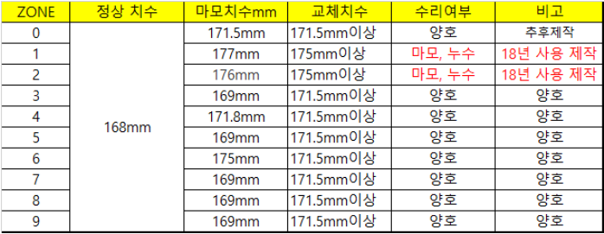
 |  |  |  |  |  | 43,830,000
측정길이

[ ▶ 연구소 PILOT 설비수리 및 구매 보고 ]
번호 | 내 용 | 세부내용 | 견적가 | 네고금액 | 기 타
1 | 연구소 #2, 3호기 SCREW 구매의 건 | - 현 #2, 3호기 예방보존을 위한 스크류 예비품(32mm) 구매 목적임 - 예비 스크류가 없어 사고로 인한 파손 시 제작에 2 ~3주 가량 소요됨 - SE 30/30 타입외 4종 (총 42EA) | 4,376,000 | 4,000,000
 |  |  | 합 계 | 4,000,000
 |  |  |  |  |  |  |  | 이전 견적 | 최종 승인 견적 | 비 고
※ 연구소 스크류 교체 계획(보전팀) |  |  |  |  |  |  | 리튬전동 지게차 | 1,050,000 | 1,000,000 | 기존과 동일 조건
 |  |  |  |  |  | 6287550 | 디젤지게차 | 1,200,000 | 1,150,000

 |  |  |  |  |  |  |  |  |  |  | [ 5월 폐기물 처리 비용 집계 ]
 |  |  |  |  |  |  |  |  |  |  |  | 배출주기 | 3월 | 4월 | 5월 | 4월 대비증감 | 증감원인
 |  |  |  |  |  |  |  |  |  |  | 일반쓰레기 | 수시 | 6,686,400 | 7,525,600 | 6,975,900 | -549,700
 |  |  |  |  |  |  |  |  |  |  | 폐유 공 드럼 | 필요시 구매 |  |  |  | -
 |  |  |  |  |  |  |  |  |  |  | 그밖의 폐유(액상) | 수시 | 1,164,800 | 672,000 | 912,000 | 240,000
 |  |  |  |  |  |  |  |  |  |  | 폐기 펠렛 | 약 1개월 | 1,089,650 | 1,291,300 | 982,350 | -308,950
 |  |  |  |  |  |  |  |  |  |  | 분진(매립) | 약 1개월 | 7,028,000 | 13,080,000 | 7,388,000 | -5,692,000 | 재활용 가능 집진기 TALC(비용 270/kg)
 |  |  |  |  |  |  |  |  |  |  | 분진(재활용) | 약 1개월 |  |  | 1,223,100 | 1,223,100
 |  |  |  |  |  |  |  |  |  |  | 폐목재(원) | 약 6개월 |  | 1,200,000 |  | -1,200,000
 |  |  |  |  |  |  |  |  |  |  | 오수처리시설관리(원) | 1개월 | 300,000 | 300,000 | 300,000 | -
 |  |  |  |  |  |  |  |  |  |  | 비용합계 |  | 16,268,850 | 24,068,900 | 17,781,350 | -6,287,550
 |  |  |  |  |  |  |  |  |  |  | 재활용 BAG 매각 | 수시 | 19,700,000 | 23,570,000 | 21,740,000
 |  |  |  |  |  |  |  |  |  |  | 합 계 |  | 19,700,000 | 23,570,000 | 21,740,000 | -1,830,000

보고_0220
[ ▶ 생산 설비수리 및 구매 보고 ]
번호 | 구매/ 수리 내용 | 관련사진 | 세부내용 | 견적가 | 네고금액 | 기 타
1 | AL 주물 히터 제작의 건 | 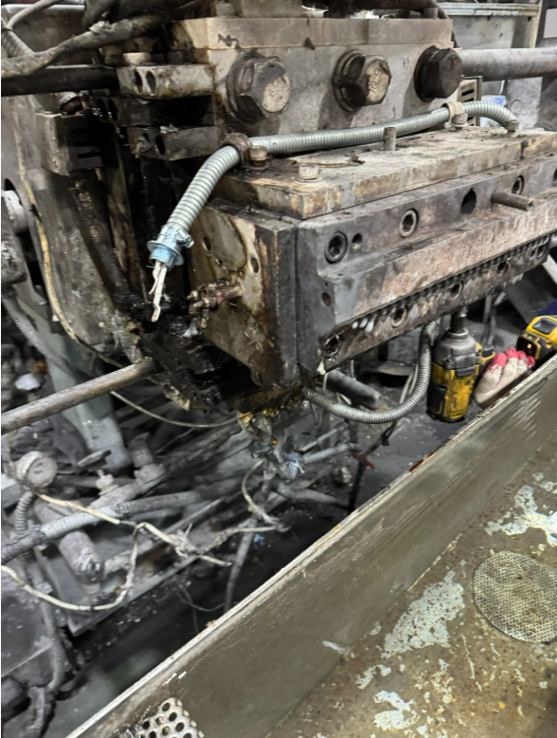 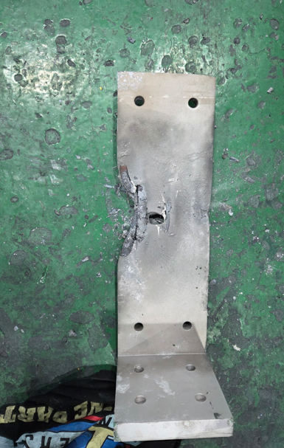 | - 1월 28일 #13호기 DIE 노즐 히터봉 과열로 주물히터 녹아내림 - 사유 : 주물히터 결손이 풀리면서 열전달이 되지않고 과열됨 - 현재고품 보유량 : 3EA (적정 예비품 6EA/ 구매필요 수량 3EA) - 사용호기 : #2, 7, 9, 11, 12, 13호기 공용(호기당 2EA) | 1,050,000 | 1,050,000 | VAT 별도
2 | 수조약품[경인] 투입의 件 (1월 투입) | 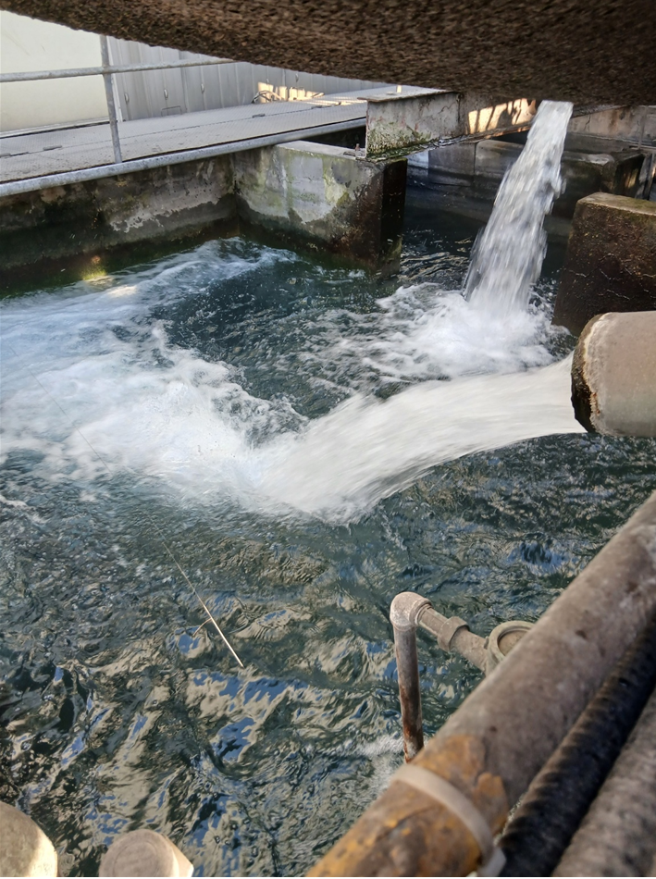 | - 경인(수질관리 대행업체) 월 약품투입비 청구의 건 - 약품투입 목적 : 미생물 제거, 살균스케일 방지,이끼제거 - 전월 투입약품비용을 익월말 결재('26년 1월분) - 현재 연구소(샘플팀) 수조를 제외한 수조에 약품 투입 중임 - 보전팀 박태식 부장 샘플팀 수조 약품투입 건의함 | 764,000 | 764,000 | 샘플팀 추가 투입 시 비용 상승
3 | 생산팀 비품(신평철물) 구매의 件 |  | - 생산팀 2월 비품 구매청구의 건 (공급업체 : 신평철물) - 보전팀 자재 구매와 별도 세금계산서 발생 - 디지털 타임스위치외 8건 (부탄가스 - 동절기 동파설비 해동용) |  | 443,000
 | 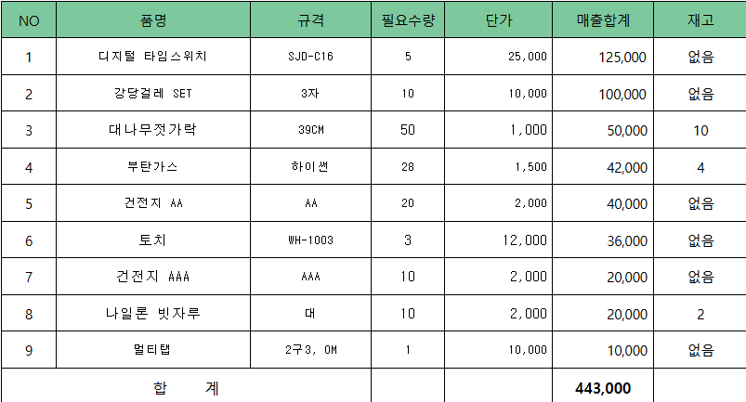 ▶ 비품구입 내역
 |  |  |  | 합 계 | 2,257,000
 |  |  |  |  |  |  | 비용합계 |  | #REF! | #REF! | #REF! | #REF!
 |  |  |  |  |  |  | 재활용 BAG 매각 | 수시 | 19,700,000 | 23,570,000 | 21,740,000
 |  |  |  |  |  |  | 합 계 |  | 19,700,000 | 23,570,000 | 21,740,000 | -1,830,000

보고_0115
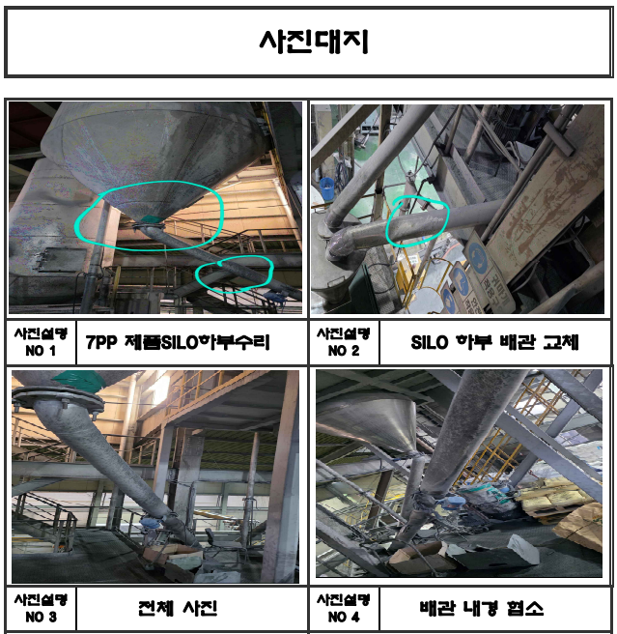
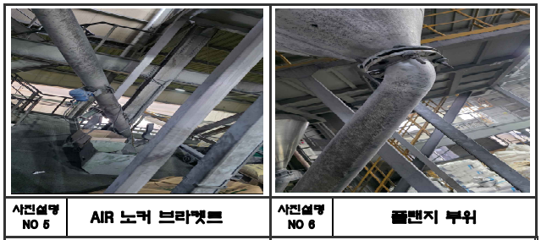
[ ▶ 생산 설비수리 및 구매 보고 ] |  |  |  |  | 보고일 : 1월 16일
번호 | 구매/ 수리 내용 | 세부내용 | 견적가 | 네고금액 | 기 타
1 | #7호기 제품 SILO 라인교체의 건 | - 사유 : 2009년 설치라인으로 장기간 사용으로 마모/천공 및 파손 발생으로 제품이송 트립이 잦음 - #7호기 P.P 제품이송 라인이며, 재질은 SUS 사용으로 교체주기 15년임 - 작업업체 : 세명산업, 작업 소요일 : 1.5일 | 6,690,000 | 6,000,000
 |  |  | 합 계 | 6,000,000

 |  |  |  |  |  | 43,830,000

 |  |  |  |  |  |  | 폐유 공 드럼 | 필요시 구매 |  |  |  | -
 |  |  |  |  |  |  | 그밖의 폐유(액상) | 수시 | 1,164,800 | 672,000 | 912,000 | 240,000
 |  |  |  |  |  |  | 폐기 펠렛 | 약 1개월 | 1,089,650 | 1,291,300 | 982,350 | -308,950
 |  |  |  |  |  |  | 분진(매립) | 약 1개월 | 7,028,000 | 13,080,000 | 7,388,000 | -5,692,000 | 재활용 가능 집진기 TALC(비용 270/kg)
 |  |  |  |  |  |  | 분진(재활용) | 약 1개월 |  |  | 1,223,100 | 1,223,100
 |  |  |  |  |  |  | 폐목재(원) | 약 6개월 |  | 1,200,000 |  | -1,200,000
 |  |  |  |  |  |  | 오수처리시설관리(원) | 1개월 | 300,000 | 300,000 | 300,000 | -
 |  |  |  |  |  |  | 비용합계 |  | 16,268,850 | 24,068,900 | 17,781,350 | -6,287,550
 |  |  |  |  |  |  | 재활용 BAG 매각 | 수시 | 19,700,000 | 23,570,000 | 21,740,000
 |  |  |  |  |  |  | 합 계 |  | 19,700,000 | 23,570,000 | 21,740,000 | -1,830,000

GF_생산문제점
[ G/F 제품 생산 문제점 ]

▶ 시간당 생산량 비교 (P.P vs G.F)

- # 14호기 리본믹서는 용량이 작고, 가로 구조로 배합물 혼련 등의 문제로 P.P 작업을 위해서
설비 구조변경이 필요하지만 현재 건물 높이가 낮아 개선이 어려움.

▶ 기계/ 설비 마모가 심함
- 스크류 마모가 P.P보다 심함
- 펠렛타이져 로터리 나이프, 수중 롤러 및 펠렛타이죠 인입구, AIR WIPER 등의 설비 마모가 P.P 보다 심함
- 제품 이송 라인, 특히 곡선 부분과 이음새 부분의 마모가 심함
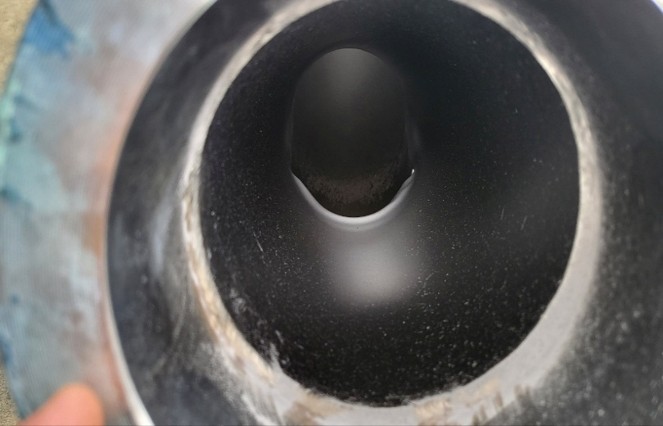
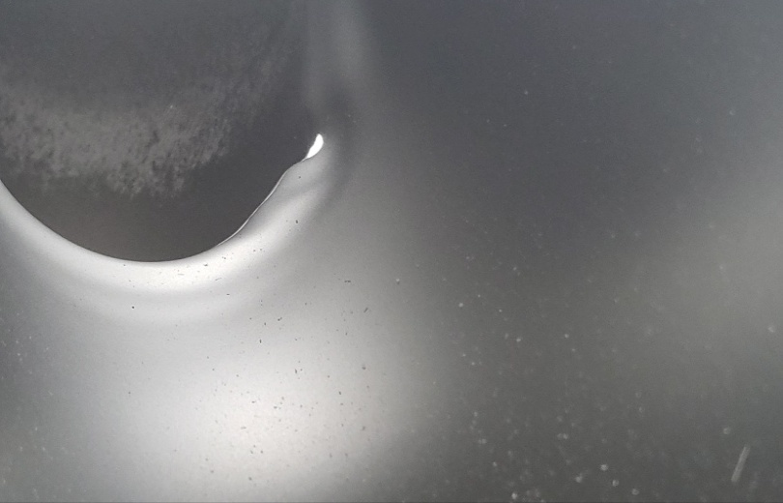

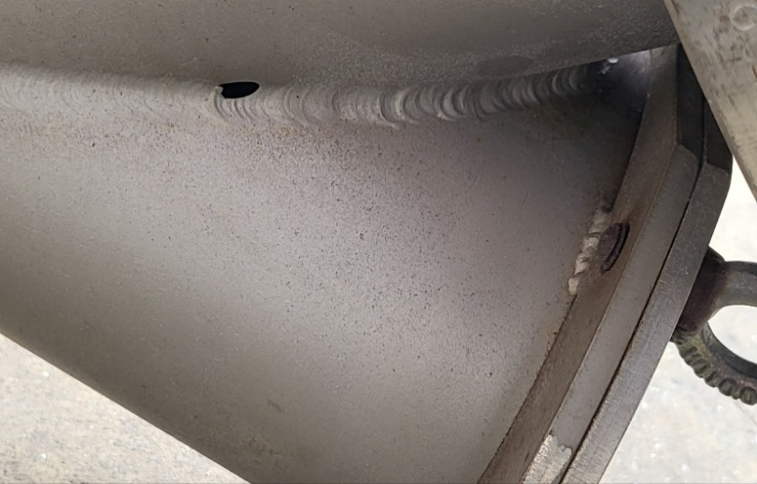

▶ GRADE CHANGE 시 비가동 시간 높음
- P.P에서 G.F 전환 시 펠렛타이져 및 SCREW 교체로 비가동 시간이 기존 P.P -> P.P 보다 많음

- '25년도 1월 1일 ~ 5월 31일 #7호기 전체 G.C 기준
- G.F의 G.C 횟수는 P.P-> G.F 그리고 G.F -> P.P 포함임

 |  |  |  |  | 호기 | 시간당 생산량(kg)
 |  |  |  |  |  | P.P | G.F
 |  |  |  |  | #7 | 950 ~ 1,350 | 1,040
 |  |  |  |  | #14 | 이력없음 | 500

 |  | 발생건수(회) | 발생시간(분) | 평균시간(분)
 | 전체 | 320 | 9830 | 31
 | G.F | 47 | 3440 | 73
 | P.P | 273 | 6390 | 23
 | 비율 | 15% | 35%

